PMP
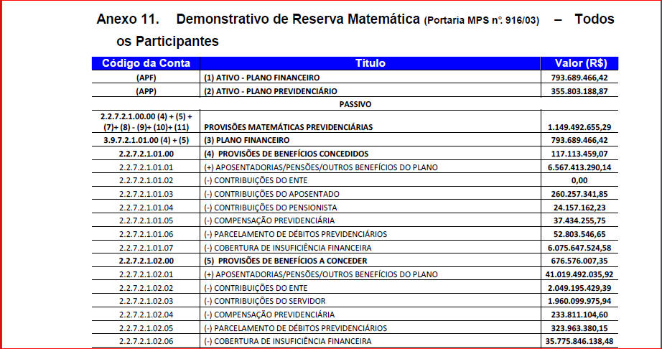
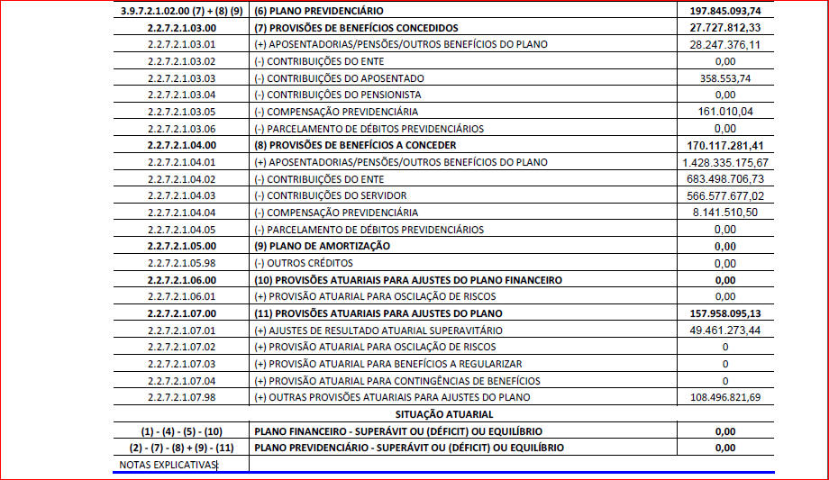
NOVO PLANO DE CONTAS - PCASP 2015
CONTABILIZAÇÃO DA PROVISÃO MATEMÁTICA PREVIDENCIÁRIA
CONTA | SC | CONTA |  | VALORES
1.0.0.0.0.00.00 |  | ATIVO |  | 1,149,492,655.29
1.1.0.0.0.00.00 |  | ATIVO CIRCULANTE |  | 1,149,492,655.29
1.1.1.0.0.00.00 |  | CAIXA E EQUIVALÊNCIA DE CAIXA |  | 0.00
1.1.1.1.0.00.00 |  | CAIXA E EQUIVALÊNCIA DE CAIXA EM MOEDA NACIONAL |  | 0.00
1.1.1.1.1.00.00 | F | CAIXA E EQUIVALÊNCIA DE CAIXA EM MOEDA NACIONAL - CONSOLIDAÇÃO |  | 0.00
1.1.1.1.1.06.00 |  | CONTA ÚNICA - RPPS |  | 0.00
1.1.1.1.1.06.01 | F | BANCOS CONTA MOVIMENTO - RPPS |  | 0.00
1.1.1.1.1.06.02 | F | BANCOS CONTA MOVIMENTO - PLANO FINANCEIRO |  | 0.00
1.1.1.1.1.06.03 | F | BANCOS CONTA MOVIMENTO - PLANO PREVIDENCIÁRIO |  | 0.00
1.1.1.1.1.06.04 | F | BANCOS CONTA MOVIMENTO - TAXA DE ADMINISTRAÇÃO RPPS |  | 0.00
1.1.4.0.0.00.00 |  | Investimentos e Aplicações Temporárias a Curto Prazo |  | 1,149,492,655.29
1.1.4.1.0.00.00 |  | Títulos e Valores Mobiliários |  | 1,149,492,655.29
1.1.4.1.1.00.00 |  | Títulos e Valores Mobiliários – Consolidação |  | 1,149,492,655.29
1.1.4.1.1.09.00 |  | Aplicações em Segmento de Renda Fixa |  | 1,149,492,655.29
1.1.4.1.1.09.01 |  | Títulos de Responsabilidade do Tesouro |  | 0.00
1.1.4.1.1.09.02 |  | Títulos de Responsabilidade do Banco Central |  | 0.00
1.1.4.1.1.09.03 |  | Fundos de Investimentos em Renda Fixa |  | 0.00
1.1.4.1.1.09.04 |  | Fundos de Investimentos Previdenciários |  | 0.00
1.1.4.1.1.09.05 |  | Fundos de Investimentos Referenciados |  | 1,149,492,655.29
1.1.4.1.1.09.05.01 |  | Aplicações PLANO FINANCEIRO |  | 793,689,466.42
1.1.4.1.1.09.05.02 |  | Aplicações PLANO PREVIDENCIÁRIO |  | 355,803,188.87
1.1.4.1.1.09.06 |  | Fundos de Investimentos em Direitos Creditórios |  | 0.00
1.1.4.1.1.09.07 |  | Fundos de Investimentos em Títulos do Tesouro |  | 0.00
1.1.4.1.1.09.08 |  | Operações Compromissadas |  | 0.00
1.1.4.1.1.09.09 |  | Poupança |  | 0.00
1.1.4.1.1.10.00 |  | Aplicações em Segmento de Renda Variável |  | 0.00
1.1.4.1.1.10.01 |  | Fundos de Investimentos Previdenciários |  | 0.00
1.1.4.1.1.10.02 |  | Fundos de Ações |  | 0.00
1.1.4.1.1.10.03 |  | Fundo Multimercado |  | 0.00
1.1.4.1.1.10.04 |  | Fundos de Índices Referenciados em Ações |  | 0.00
1.1.4.1.1.10.05 |  | Fundos de Investimentos em Participações |  | 0.00
1.1.4.1.1.11.00 |  | Fundos de Investimentos Imobiliários – RPPS |  | 0.00
1.1.4.1.1.12.00 |  | Títulos e Valores em Enquadramento – RPPS |  | 0.00
1.1.4.1.1.13.00 |  | Títulos e Valores não Sujeitos ao Enquadramento |  | 0.00
1.1.4.1.1.14.00 |  | Aplicações com a Taxa de Administração do RPPS |  | 0.00
1.1.4.9.0.00.00 |  | (-) Ajustes de Perdas de Investimentos e Aplicações Temporárias |  | 0.00
1.1.4.9.1.00.00 |  | (-) Ajustes de Perdas de Investimentos Temporários e Aplicações Temporárias - Consolidação |  | 0.00
1.1.4.9.1.01.00 |  | (-) Ajustes de Perdas com Títulos e Valores Mobiliários |  | 0.00

2.0.0.0.0.00.00 |  | PASSIVO |  | 1,149,492,655.32

2.2.0.0.0.00.00 |  | PASSIVO NÃO-CIRCULANTE |  | 1,149,492,655.32

2.2.7.0.0.00.00 |  | PROVISÕES A LONGO PRAZO |  | 1,149,492,655.32
2.2.7.2.0.00.00 |  | PROVISÃO MATEMÁTICA PREVIDENCIÁRIA A LONGO PRAZO |  | 1,149,492,655.32
2.2.7.2.1.00.00 |  | PROVISÃO MATEMÁTICA PREVIDENCIÁRIA A LONGO PRAZO - CONSOLIDAÇÃO |  | 1,149,492,655.32
2.2.7.2.1.01.00 |  | PLANO FINANCEIRO - PROVISÕES DE BENEFÍCIOS CONCEDIDOS |  | 117,113,459.08
2.2.7.2.1.01.01 | P | APOSENTADORIAS / PENSÕES / OUTROS BENEFÍCIOS CONCEDIDOS DO PLANO FINANCEIRO DO RPPS |  | 6,567,413,290.14
2.2.7.2.1.01.02 | P | (-) CONTRIBUIÇÕES DO ENTE PARA O PLANO FINANCEIRO DO RPPS |  | 0.00
2.2.7.2.1.01.03 | P | (-) CONTRIBUIÇÕES DO APOSENTADO PARA O PLANO FINANCEIRO DO RPPS |  | 260,257,341.85
2.2.7.2.1.01.04 | P | (-) CONTRIBUIÇÕES DO PENSIONISTA PARA O PLANO FINANCEIRO DO RPPS |  | 24,157,162.23
2.2.7.2.1.01.05 | P | (-) COMPENSAÇÃO PREVIDENCIÁRIA DO PLANO FINANCEIRO DO RPPS |  | 37,434,255.75
2.2.7.2.1.01.06 | P | (-) PARCELAMENTO DE DÉBITOS PREVIDENCIÁRIOS |  | 52,803,546.65
2.2.7.2.1.01.07 | P | (-) COBERTURA DE INSUFICIÊNCIA FINANCEIRA |  | 6,075,647,524.58
2.2.7.2.1.02.00 |  | PLANO FINANCEIRO - PROVISÃO DE BENEFÍCIOS A CONCEDER |  | 676,576,007.36
2.2.7.2.1.02.01 | P | APOSENTADORIAS / PENSÕES / OUTROS BENEFÍCIOS A CONCEDER DO PLANO FINANCEIRO DO RPPS |  | 41,019,492,035.92
2.2.7.2.1.02.02 | P | (-) CONTRIBUIÇÕES DO ENTE PARA O PLANO FINANCEIRO DO RPPS |  | 2,049,195,429.39
2.2.7.2.1.02.03 | P | (-) CONTRIBUIÇÕES DO SERVIDOR PARA O PLANO FINANCEIRO DO RPPS |  | 1,960,099,975.94
2.2.7.2.1.02.04 | P | (-) COMPENSAÇÃO PREVIDENCIÁRIA DO PLANO FINANCEIRO DO RPPS |  | 233,811,104.60
2.2.7.2.1.02.05 | P | (-) PARCELAMENTO DE DÉBITOS PREVIDENCIÁRIOS |  | 323,963,380.15
2.2.7.2.1.02.06 | P | (-) COBERTURA DE INSUFICIÊNCIA FINANCEIRA |  | 35,775,846,138.48
2.2.7.2.1.03.00 |  | PLANO PREVIDENCIÁRIO - PROVISÕES DE BENEFÍCIOS CONCEDIDOS |  | 27,727,812.33
2.2.7.2.1.03.01 | P | APOSENTADORIAS / PENSÕES / OUTROS BENEFÍCIOS CONCEDIDOS DO PLANO PREVIDENCIÁRIO DO RPPS |  | 28,247,376.11
2.2.7.2.1.03.02 | P | (-) CONTRIBUIÇÕES DO ENTE PARA O PLANO PREVIDENCIÁRIO DO RPPS |  | 0.00
2.2.7.2.1.03.03 | P | (-) CONTRIBUIÇÕES DO APOSENTADO PARA O PLANO PREVIDENCIÁRIO DO RPPS |  | 358,553.74
2.2.7.2.1.03.04 | P | (-) CONTRIBUIÇÕES DO PENSIONISTA PARA O PLANO PREVIDENCIÁRIO DO RPPS |  | 0.00
2.2.7.2.1.03.05 | P | (-) COMPENSAÇÃO PREVIDENCIÁRIA DO PLANO PREVIDENCIÁRIO DO RPPS |  | 161,010.04
2.2.7.2.1.03.06 | P | (-) PARCELAMENTO DE DÉBITOS PREVIDENCIÁRIOS DO PLANO PREVIDENCIÁRIO DO RPPS |  | 0.00
2.2.7.2.1.04.00 |  | PLANO PREVIDENCIÁRIO - PROVISÕES DE BENEFÍCIOS A CONCEDER |  | 170,117,281.42
2.2.7.2.1.04.01 | P | APOSENTADORIAS / PENSÕES / OUTROS BENEFÍCIOS A CONCEDER DO PLANO PREVIDENCIÁRIO DO RPPS |  | 1,428,335,175.67
2.2.7.2.1.04.02 | P | (-) CONTRIBUIÇÕES DO ENTE PARA O PLANO PREVIDENCIÁRIO DO RPPS |  | 683,498,706.73
2.2.7.2.1.04.03 | P | (-) CONTRIBUIÇÕES DO SERVIDOR PARA O PLANO PREVIDENCIÁRIO DO RPPS |  | 566,577,677.02
2.2.7.2.1.04.04 | P | (-) COMPENSAÇÃO PREVIDENCIÁRIA DO PLANO PREVIDENCIÁRIO DO RPPS |  | 8,141,510.50
2.2.7.2.1.04.05 | P | (-) PARCELAMENTO DE DÉBITOS PREVIDENCIÁRIOS DO PLANO PREVIDENCIÁRIO DO RPPS |  | 0.00
2.2.7.2.1.05.00 |  | PLANO PREVIDENCIÁRIO - PLANO DE AMORTIZAÇÃO |  | 0.00
2.2.7.2.1.05.98 | P | (-) OUTROS CRÉDITOS DO PLANO DE AMORTIZAÇÃO |  | 0.00
2.2.7.2.1.06.00 |  | PROVISÕES ATUARIAIS PARA AJUSTES DO PLANO FINANCEIRO |  | 0.00
2.2.7.2.1.06.01 | P | PROVISÃO ATUARIAL PARA OSCILAÇÃO DE RISCOS |  | 0.00
2.2.7.2.1.07.00 |  | PROVISÕES ATUARIAIS PARA AJUSTES DO PLANO PREVIDENCIÁRIO |  | 157,958,095.13
2.2.7.2.1.07.01 | P | AJUSTE DE RESULTADO ATUARIAL SUPERAVITÁRIO |  | 49,461,273.44
2.2.7.2.1.07.02 | P | PROVISÃO ATUARIAL PARA OSCILAÇÃO DE RISCOS |  | 0.00
2.2.7.2.1.07.03 | P | PROVISÃO ATUARIAL PARA BENEFÍCIOS A REGULARIZAR |  | 0.00
2.2.7.2.1.07.04 | P | PROVISÃO ATUARIAL PARA CONTINGÊNCIAS DE BENEFÍCIOS |  | 0.00
2.2.7.2.1.07.98 | P | OUTRAS PROVISÕES ATUARIAIS PARA AJUSTES DO PLANO |  | 108,496,821.69

2.3.0.0.0.00.00 |  | PATRIMÔNIO LÍQUIDO

3.0.0.0.0.00.00 |  | VARIAÇÃO PATRIMONIAL DIMINUTIVA

3.9.7.0.0.00.00 |  | VPD DE CONSTITUIÇÃO DE PROVISÕES
3.9.7.2.0.00.00 |  | VPD DE PROVISÕES MATEMÁTICAS PREVIDENCIÁRIAS A LONGO PRAZO |  | 1,149,492,655.32
3.9.7.2.1.00.00 |  | VPD DE PROVISÕES MATEMÁTICAS PREVIDENCIÁRIAS A LONGO PRAZO - CONSOLIDAÇÃO |  | 1,149,492,655.32

4.0.0.0.0.00.00 |  | VARIAÇÃO PATRIMONIAL AUMENTATIVA

4.9.0.0.0.00.00 |  | OUTRAS VARIAÇÕES PATRIMONIAIS AUMENTATIVAS
4.9.7.0.0.00.00 |  | REVERSÃO DE PROVISÕES E AJUSTES DE PERDAS
4.9.7.1.1.00.00 |  | REVERSÃO DE PROVISÕES - CONSOLIDAÇÃO
4.9.7.1.3.00.00 |  | REVERSÃO DE PROVISÕES - INTER OFSS - UNIÃO
4.9.7.1.4.00.00 |  | REVERSÃO DE PROVISÕES - INTER OFSS - ESTADOS
4.9.7.1.5.00.00 |  | REVERSÃO DE PROVISÕES - INTER OFSS - MUNICÍPIOS

VEJA ABAIXO, NA PARTE AZUL, O RAZÃO CONTÁBIL DA CONTA PROVISÃO MATEMÁTICA PREVIDENCIÁRIA
 |  | VPD DE PROVISÃO MATEMÁTICA PREVIDENCIÁRIA 3.9.7.2.1.00.00
Contrapartida a crédito |  | D | C | Contrapartida a débito
2.2.7.2.1.01.01 |  | 6,567,413,290.14
 |  |  | 0.00 | 2.2.7.2.1.01.02
 |  |  | 260,257,341.85 | 2.2.7.2.1.01.03
 |  |  | 24,157,162.23 | 2.2.7.2.1.01.04
 |  |  | 37,434,255.75 | 2.2.7.2.1.01.05
 |  |  | 52,803,546.65 | 2.2.7.2.1.01.06
 |  |  | 6,075,647,524.58 | 2.2.7.2.1.01.07
2.2.7.2.1.02.01 |  | 41,019,492,035.92
 |  |  | 2,049,195,429.39 | 2.2.7.2.1.02.02
 |  |  | 1,960,099,975.94 | 2.2.7.2.1.02.03
 |  |  | 233,811,104.60 | 2.2.7.2.1.02.04
 |  |  | 323,963,380.15 | 2.2.7.2.1.02.05
 |  |  | 35,775,846,138.48 | 2.2.7.2.1.02.06
2.2.7.2.1.03.01 |  | 28,247,376.11
 |  |  | 0.00 | 2.2.7.2.1.03.02
 |  |  | 358,553.74 | 2.2.7.2.1.03.03
 |  |  | 0.00 | 2.2.7.2.1.03.04
 |  |  | 161,010.04 | 2.2.7.2.1.03.05
 |  |  | 0.00 | 2.2.7.2.1.03.06
2.2.7.2.1.04.01 |  | 1,428,335,175.67 |  | 2.2.7.2.1.04.01
 |  |  | 683,498,706.73 | 2.2.7.2.1.04.02
 |  |  | 566,577,677.02 | 2.2.7.2.1.04.03
 |  |  | 8,141,510.50 | 2.2.7.2.1.04.04
 |  |  | 0.00 | 2.2.7.2.1.04.05
 |  |  | 0.00 | 2.2.7.2.1.05.98
2.2.7.2.1.06.01 |  | 0.00
2.2.7.2.1.07.01 |  | 49,461,273.44
2.2.7.2.1.07.02 |  | 0.00
2.2.7.2.1.07.03 |  | 0.00
2.2.7.2.1.07.04 |  | 0.00
2.2.7.2.1.07.98 |  | 108,496,821.69
 |  | 49,201,445,972.97 | 48,051,953,317.65
Saldo: |  | 1,149,492,655.32

VEJA, ABAIXO, O QUADRO DE CONTABILIZAÇÃO DA PROVISÃO MATEMÁTICA PREVIDENCIÁRIA (INTEGRA O RELATÓRIO DA AVALIAÇÃO ATUARIAL)

